Proceso
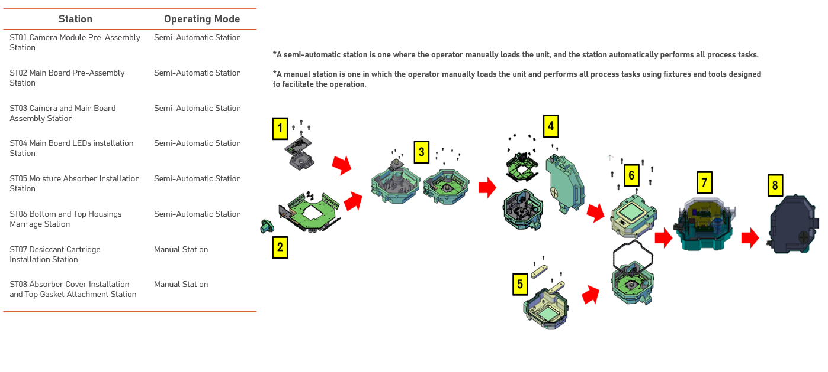

Lens Adapter (Gecko) Sensor Lens Holder | Ampseal Socket Attach Serilizer | Dispensing Asselec Top Housing
Kasalis Sensor Lente |  | Moisture Absorber Top Housing
Curing Oven Sensor

Bot Assy Serializer Sensor Bot Housing
LEDs Assy Serializer

Final Assy Top Housing Serilizer
Leak test
EOL
Desiccant Cartridge Ensamble
Top Gasket Attachment Ensamble
Final Inspection

